상품제안서
브리츠 미니 턴테이블 블루투스스피커 | 상품코드: S28431

 |  |  |  |  |  |  | 02-713-8555 | www.synergygift.co.kr
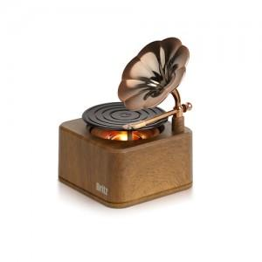

【상세/제작정보】

【인쇄/포장옵션】 | 컬러전사지 / 포장지포장

【공급단가】 | 수량 | 30~ | 100~ | 300~ | 500~ | 1,000~
*VAT별도 | 단가 | 21,820원 | 20,460원 | 19,780원 | 19,300원 | 19,010원

【상품 URL】 | https://www.synergygift.co.kr:443/src/goods_detail.php?gdno=28431

